关系图
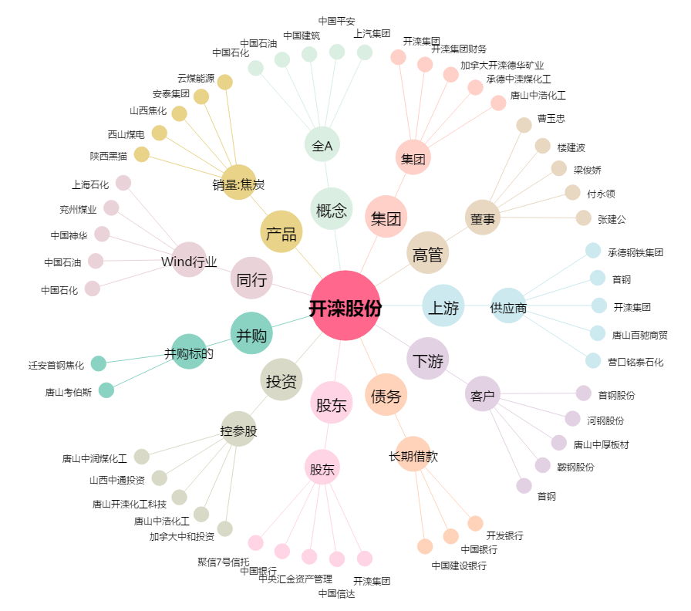
开滦股份[600997.SH] - 关系概览图

